Лист1
х = | 1) y = | 2) y = | x = |  | 3) y = | 1) y = 2,5x^3 + 1,2x^2 - 0,5x + 3 |  |  | x | y
-1 | 2.2 | 17.3 | -3.1415926536 | -пи | -0.569698783 | 2) y = -x^4 + 1,2x^3 + 15x^2 - 4,5x |  |  | -1.0π | -0.57
-0.8 | 2.888 | 12.176 | -2.5132741229 | -0,8пи | -0.84237231573 | 3) y = sin(pi + x^2) + cosx |  |  | -0.8π | -0.84
-0.6 | 3.192 | 7.7112 | -1.8849555922 | -0,6пи | 0.09093542396 |  |  |  | -0.6π | 0.09
-0.4 | 3.232 | 4.0976 | -1.2566370614 | -0,4пи | -0.69094822488 |  |  |  | -0.4π | -0.69
-0.2 | 3.128 | 1.4888 | -0.62831853072 | -0,2пи | 0.4244080193 |  |  |  | -0.2π | 0.42
0 | 3 | 0 | 0 | 0 | 1 |  |  |  | 0 | 1
0.2 | 2.968 | -0.292 | 0.62831853072 | 0,2пи | 0.4244080193 |  |  |  | 0.2π | 0.42
0.4 | 3.152 | 0.6512 | 1.2566370614 | 0,4пи | -0.69094822488 |  |  |  | 0.4π | -0.69
0.6 | 3.672 | 2.8296 | 1.8849555922 | 0,6пи | 0.09093542396 |  |  |  | 0.6π | 0.09
0.8 | 4.648 | 6.2048 | 2.5132741229 | 0,8пи | -0.84237231573 |  |  |  | 0.8π | -0.84
1 | 6.2 | 10.7 | 3.1415926536 | пи | -0.569698783 |  |  |  | 1.0π | -0.57
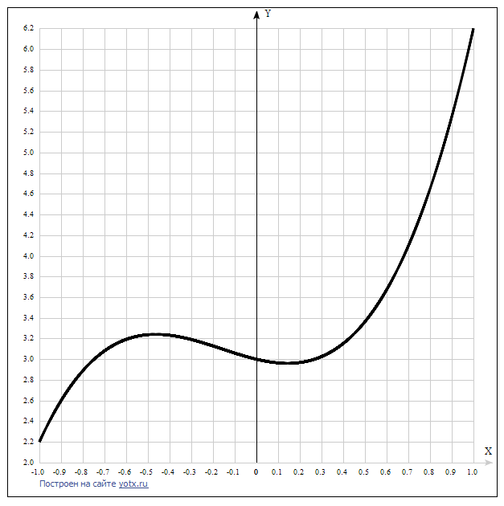
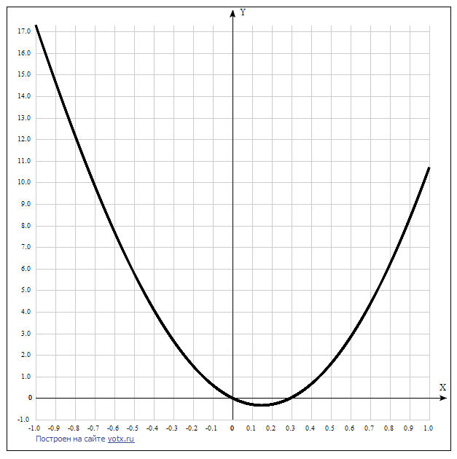
1) |  |  |  |  |  |  | 2)

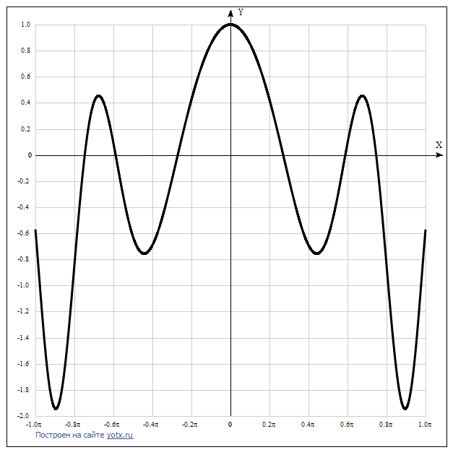
 |  |  |  |  |  |  | 3) | Таблица точек
 |  |  |  |  |  |  |  | x | y
 |  |  |  |  |  |  |  | -1.0π | -0.57
 |  |  |  |  |  |  |  | -0.8π | -0.84
 |  |  |  |  |  |  |  | -0.6π | 0.09
 |  |  |  |  |  |  |  | -0.4π | -0.69
 |  |  |  |  |  |  |  | -0.2π | 0.42
 |  |  |  |  |  |  |  | 0 | 1
 |  |  |  |  |  |  |  | 0.2π | 0.42
 |  |  |  |  |  |  |  | 0.4π | -0.69
 |  |  |  |  |  |  |  | 0.6π | 0.09
 |  |  |  |  |  |  |  | 0.8π | -0.84
 |  |  |  |  |  |  |  | 1.0π | -0.57

